Sheet1
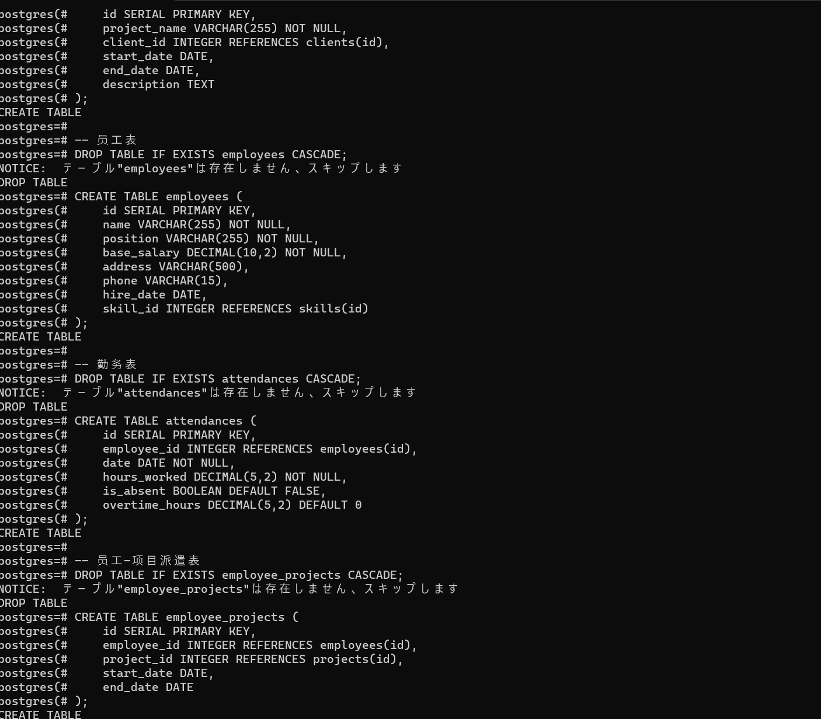
1、Postgreをインストール
 | postgresql-16rc1-1windows-x64.exe

2、 | WIN+Rでcmdを起動
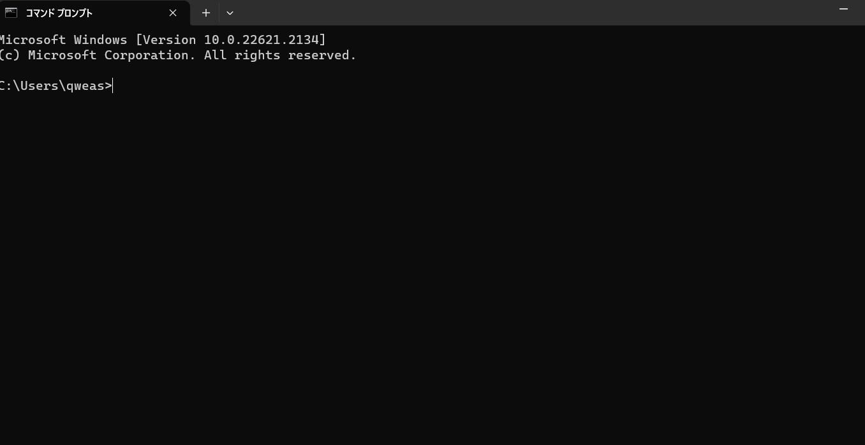

3、psqlモードを入り
 | psql -U postgres

4、「DB作成」のSQLを実行
 | DB作成.txt

